Diagnostico 2023
Código: 1GD-FR-0020 |  |  |  |  |  |  | PROCESO DE GESTIÓN DOCUMENTAL |  |  |  |  |  |  |  |  | POLICÍA NACIONAL

Fecha: 04/07/2018 |  |  |  |  |  |  | DIAGNÓSTICO INTEGRAL PARA LOS ARCHIVOS DE LA POLICÍA NACIONAL
Versión: 0

CIUDAD: Bogotá D.C |  |  |  |  |  |  |  |  |  | FECHA ELABORACIÓN DEL DIAGNÓSTICO |  |  |  |  |  |  | 10 |  | 3 |  |  | 2023
RESPONSABLE DEL DILIGENCIAMIENTO:
A. IDENTIFICACIÓN
CÓDIGO Y NOMBRE DE LA UNIDAD: 2.3.1.0.1 Dirección Logística y Financiera
FECHA DE CREACIÓN DE LA UNIDAD: 25/01/2023 |  |  |  |  |  |  |  |  |  | ACTO ADMINISTRATIVO DE CREACIÓN DE LA UNIDAD: Resolución 0269 del 25/01/2023
DIRECCIÓN DE LA UNIDAD: Carrera 59 26-21 CAN |  |  |  |  |  |  |  |  |  | ACTO ADMINISTRATIVO VIGENTE DE LA UNIDAD: Resolución 0269 del 25/01/2023
CORREO ELECTRÓNICO DE LA UNIDAD: diraf.jefat@policia.gov.co |  |  |  |  |  |  |  |  |  | TELÉFONO: 5159000 |  |  |  |  |  |  |  | IP: 9013
A.1 DIRECTOR, COMANDANTE O JEFE DE LA UNIDAD:
NOMBRE:
GRADO: |  |  | CORONEL
CARGO: |  |  | DIRECTORA LOGÍSTICA Y FINANCIERA / (Resolución 0405 de 13/02/2023)
TIEMPO EN EL CARGO: |  |  | 0 años, 0 meses, y 26 días
A.2 ADMINISTRACIÓN DEL ARCHIVO
Jefe Grupo de Gestión Documental
NOMBRES Y APELLIDOS: |  |  |  |  |  |  |  |  |  | CAPACITACIÓN O CURSOS EN GESTIÓN DOCUMENTAL Y ARCHIVÍSTICA
GRADO: Comisario |  |  |  |  |  |  |  |  |  | 1 | No aplica
CARGO: Jefe de Gestion Documental |  |  |  |  |  |  |  |  |  | 2 | No aplica
TIEMPO EN EL PROCESO DE GESTIÓN DOCUMENTAL: |  |  |  |  |  |  |  |  |  | 3 | No aplica
TIEMPO EN LA INSTITUCIÓN: |  |  |  |  |  |  |  |  |  | 4 | No aplica
CORREO INSTITUCIONAL: |  |  |  |  |  |  |  |  |  | 5 | No aplica
No. CELULAR: |  |  |  |  |  |  |  |  |  | 6 | No aplica
IP DE LA OFICINA Y/O GRUPO: 9013 |  |  |  |  |  |  |  |  |  | 7 | No aplica
CONDICIÓN MÉDICO LABORAL: |  |  |  |  |  |  |  |  |  | 8 | No aplica
Funciones del Jefe Grupo de Gestión Documental
1 | Recepcionar, distribuir y tramitar oportunamente la documentación que se origine o allegue a la unidad.
2 | Administrar el procedimiento del archivo central de la unidad y la aplicación de las tablas de retención documental de conformidad con la normatividad vigente.
3 | Mantener la reserva y confidencialidad frente al manejo de la documentación.
4 | Responder por la integridad, autenticidad, veracidad y fidelidad de la información del patrimonio documental de la unidad.
5 | Cumplir con la normatividad expedida por el Archivo General de la Nación y demás entes que controlan el manejo y buen uso de la documentación.
6 | Verificar y controlar la adecuada organización de los archivos de gestión de la unidad que permitan atender de manera oportuna los requerimientos de las entidades y los ciudadanos.
7 | Administrar el archivo de gestión documental relacionado con los actos administrativos de la Dirección Administrativa y Financiera, garantizado su disposición para consulta y conservación.
8 | Proyectar las modificaciones o actualizaciones de las tablas de retención documental cuando se requiera, para el trámite al Archivo General de la Policía Nacional.
9 | Administrar el sistema archivístico mediante acciones de evaluación, seguimiento y mecanismos de mejoramiento continuo acorde con las políticas organizacionales y con el Sistema de Gestión de la Calidad.
10 | Difundir y propender por la aplicación e implementación de las Tablas de Retención Documental en las dependencias de la unidad.
11 | Orientar y liderar la recuperación de los fondos acumulados en los archivos de las dependencias de la unidad, con el fin de prepararlos para transferirlos acorde con la normatividad vigente.
12 | Implantar y fortalecer la cultura archivística a partir de estrategias de capacitación y sensibilización.
13 | Las demás que le sean asignadas de acuerdo con la ley, los reglamentos o la naturaleza de su cargo.
Responsable Archivo Central
NOMBRES Y APELLIDOS: |  |  |  |  |  |  |  |  |  | CAPACITACIÓN O CURSOS EN GESTIÓN DOCUMENTAL Y ARCHIVÍSTICA
GRADO: Subintendente |  |  |  |  |  |  |  |  |  | 1 | Curso en administración documental en el entorno laboral
CARGO: Responsable de Archivo |  |  |  |  |  |  |  |  |  | 2 | N/A
TIEMPO EN EL PROCESO DE GESTIÓN DOCUMENTAL: |  |  |  |  |  |  |  |  |  | 3 | N/A
TIEMPO EN LA INSTITUCIÓN: |  |  |  |  |  |  |  |  |  | 4 | N/A
CORREO INSTITUCIONAL: |  |  |  |  |  |  |  |  |  | 5 | N/A
No. CELULAR: |  |  |  |  |  |  |  |  |  | 6 | N/A
No IP DE LA OFICINA Y/O GRUPO: 9013 |  |  |  |  |  |  |  |  |  | 7 | N/A
CONDICIÓN MÉDICO LABORAL: |  |  |  |  |  |  |  |  |  | 8 | N/A
Funciones del Responsable Archivo Central
1 | Revisar los parámetros establecidos en gestión documental con el fin de garantizar los niveles de seguridad y confidencialidad de la información.
2 | Llevar el control de la entrada y salida de documentos que se encuentren bajo su responsabilidad siguiendo los procedimientos establecidos con el fin de prevenir la pérdida de información.
3 | Revisar los conceptos técnicos sobre gestión documental emitidos por el grupo con el fin de que cumplan con las directrices de la Institución y estatal.
4 | Realizar el procedimiento transferencias primarias y secundarias según sea el caso, de acuerdo con la normatividad vigente.
5 | Realizar el procedimiento de consulta o prestamo de documentos.
6 | Mantener la reserva y confidencialidad frente al manejo de la documentación.
7 | Responder por la integridad, autenticidad, veracidad y fidelidad de la información del archivo central de la unidad.
TALENTO HUMANO
GRADO | APELLIDOS Y NOMBRES |  |  |  |  | CÉDULA | CARGO ACTUAL | No. De Celular | TIEMPO DE SERVICIO EN LA UNIDAD |  |  | TIEMPO EN EL PROCESO DE GESTIÓN DOCUMENTAL |  |  | NIVEL ACADÉMICO |  |  |  |  | CONDICIÓN MÉDICO LABORAL
 |  |  |  |  |  |  |  |  | Años | Meses | Días | Años | Meses | Días
CM |  |  |  |  |  |  | JEFE DE GESTIÓN DOCUMENTAL |  |  |  |  |  |  |  | Bachiller / Técnico
IT |  |  |  |  |  |  | AUXILIAR DE ARCHIVO |  |  |  |  |  |  |  | Bachiller / Técnico
SI |  |  |  |  |  |  | RESPONSABLE ARCHIVO |  |  |  |  |  |  |  | Bachiller
PT |  |  |  |  |  |  | AUXILIAR DE ARCHIVO |  |  |  |  |  |  |  | Bachiller
PT |  |  |  |  |  |  | ESTAFETA |  |  |  |  |  |  |  | Bachiller
PT |  |  |  |  |  |  | ESTAFETA |  |  |  |  |  |  |  | Bachiller / Técnico
APA-12 |  |  |  |  |  |  | AUXILIAR DE ARCHIVO |  |  |  |  |  |  |  | Bachiller / Tecnico en Gestion Documental
APA-12 |  |  |  |  |  |  | AUXILIAR DE ARCHIVO |  |  |  |  |  |  |  | Bachiller
APA-12 |  |  |  |  |  |  | AUXILIAR DE ARCHIVO |  |  |  |  |  |  |  | Bachiller
APA-11 |  |  |  |  |  |  | AUXILIAR DE ARCHIVO |  |  |  |  |  |  |  | Bachiller / Profesional (Derecho)
APA-11 |  |  |  |  |  |  | AUXILIAR DE ARCHIVO |  |  |  |  |  |  |  | Bachiller / Profesional (Derecho)
APA-11 |  |  |  |  |  |  | AUXILIAR DE ARCHIVO |  |  |  |  |  |  |  | Bachiller / Tecnólogo en Gestion Documental
APA-11 |  |  |  |  |  |  | AUXILIAR DE ARCHIVO |  |  |  |  |  |  |  | Bachiller / Técnico
APA-11 |  |  |  |  |  |  | AUXILIAR DE ARCHIVO |  |  |  |  |  |  |  | Bachiller
APA-11 |  |  |  |  |  |  | AUXILIAR DE ARCHIVO |  |  |  |  |  |  |  | Bachiller
APA-11 |  |  |  |  |  |  | AUXILIAR DE ARCHIVO |  |  |  |  |  |  |  | Bachiller
APA-11 |  |  |  |  |  |  | AUXILIAR DE ARCHIVO |  |  |  |  |  |  |  | Bachiller
APA-11 |  |  |  |  |  |  | RADICADOR (A) |  |  |  |  |  |  |  | Bachiller / Técnico
...
 |  |  |  |  |  |  |  |  |  |  |  |  | Ubicación Especifica |  |  | Ubicación Geográfica
 |  |  |  |  |  |  |  |  |  |  |  |  |  |  |  | Zona |  | Punto cardinal |  |  | Unidad Administrativa
 |  |  |  |  |  |  |  |  |  |  |  |  | Independiente de la sede principal de la unidad (Externa) |  |  | Urbana |  | Sur |  |  | Barrio
...
Ninguna
 |  |  |  |  |  |  |  |  |  |  |  |  |  | Inmediaciones / áreas colindantes |  |  |  | Situaciones de Riesgo Detectadas
 |  |  |  |  |  |  |  |  |  |  |  |  |  | Armerillos, Almacén de Intendencia, Restaurante, Comedores, Talleres, Áreas de bosques |  |  |  | Grietas, hundimientos
...
 |  |  |  |  |  |  |  |  |  |  |  | Laboratorio de Microfilmación |  |  | Laboratorio de Digitalización |  |  |  | Área de Cuarentena (Biodeterioro)
 |  |  |  |  |  |  |  |  |  |  |  |  | Área en m² |  |  | Área en m² |  |  |  |  | Área en m²
 |  |  |  |  |  |  |  |  |  |  |  |  | NO TIENE |  |  | NO TIENE |  |  |  |  | NO TIENE
 |  |  |  |  |  |  |  |  |  |  |  |  |  |  | 1 | Total de m² asignados |  |  |  | (85 m2) en total, distribuidos así: Área de Depósitos Documentales (75 m2) Área Administrativa (5 m2) Área de consulta (5 m2)
...
 |  |  |  |  |  |  |  | Sistema de Iluminación | Existencia de Luz |  |  |  | Señalética, rutas de evacuación, plan de contingencia frente a desastres |  | El Archivo de la Unidad cuenta con sistema de señalización
 |  |  |  |  |  |  |  |  | Natural y artificial |  |  |  |  |  | Orientadoras, Informativas, Direccionales
 |  |  |  |  |  |  |  |  | Sistema Utilizado |  |  |  |  |  | Se cuenta con plan de emergencia y contingencia
 |  |  |  |  |  |  |  |  | Incandescente |  |  |  |  |  | Si cuenta con plan de emergencia para los archivos
 |  |  |  |  |  |  |  |  | Intensidad e impacto |  |  |  |  |  | Rutas de evacuación y salidas de emergencia
 |  |  |  |  |  |  |  |  | Radiación visible lumínica mayor a 100 lux. |  |  |  |  |  | El Archivo cuenta con una salida debidamente señalizada
...
 |  |  |  |  |  |  |  | Los depósitos cuentan con sistemas de regulación ambiental | Condiciones Ambientales |  |  |  | Mantenimiento y Limpieza |  | Área Administrativa
 |  |  |  |  |  |  |  |  | Temperatura, Humedad relativa e iluminación. |  |  |  |  |  | Diario
 |  |  |  |  |  |  |  |  | De no aplicarse ningún sistema, escoja el motivo |  |  |  |  |  | Área de Consulta y Depósitos
No aplica
 |  |  |  |  |  |  |  |  | No hay suficiente personal |  |  |  |  |  | Mensual
 |  |  |  |  |  |  |  |  | Equipos existentes en el grupo |  |  |  |  |  | Laboratorios de Digitalización y Microfilmación
Termohigrometros y Luxometros
 |  |  |  |  |  |  |  |  | Deshumidificadores |  |  |  |  |  | No Aplica
...
 |  |  |  |  |  |  | Sistema Biométrico |  |  | Alarma contra robos |  |  |  | Sistema Contra Incendios (Detención y Extinción) |  |  |  | Seguridad Policial
 |  |  |  |  |  |  | No |  |  | No |  |  |  | No |  |  |  | Si
B.5 EQUIPOS Y ENSERES
Accesorio |  |  |  |  | Cantidad |  |  |  | Accesorio |  |  |  |  | Cantidad | Accesorio |  |  |  |  |  |  | Cantidad
Cuenta con extintores CO2 (cuantos): |  |  |  |  | 0 |  |  |  | Termohigrómetros |  |  |  |  | 2 | Puestos de Trabajo |  |  |  |  |  |  | 5
Cuenta con extintores Multipropósito (cuantos): |  |  |  |  | 4 |  |  |  | Equipos de computo |  |  |  |  | 7 | Teléfonos |  |  |  |  |  |  | 0
Cuenta con extractores de aire (cuantos): |  |  |  |  | 0 |  |  |  | Escáneres |  |  |  |  | 2 | Unidades de Conservación (Cajas) |  |  |  |  |  |  | 7,203
Cuenta con sensores de movimiento: |  |  |  |  | 0 |  |  |  | Impresoras |  |  |  |  | 1 | Unidades de Conservación (Carpetas) |  |  |  |  |  |  | 36,015
Deshumidificadores |  |  |  |  | 0 |  |  |  | Fotocopiadoras |  |  |  |  |  | Equipos de Microfilmación |  |  |  |  |  |  | 0
Otros, cuales? |  |  |  |  | No aplica |  |  |  | Luxometros |  |  |  |  | 2
EVIDENCIA FOTOGRÁFICA
SE DEBERÁ ANEXAR FOTOGRAFÍAS QUE DEN CUENTA DE LAS CONDICIONES TÉCNICAS MÍNIMAS QUE PRESENTA LA ESTRUCTURA DEL ARCHIVO, EQUIPAMIENTO Y MOBILIARIO, ESTANTERÍA, SEÑALÉTICA Y SEGURIDAD, LAS ÁREAS COLINDANTES Y EL ESTADO DE LA INFORMACIÓN ADMINISTRADA POR LA UNIDAD
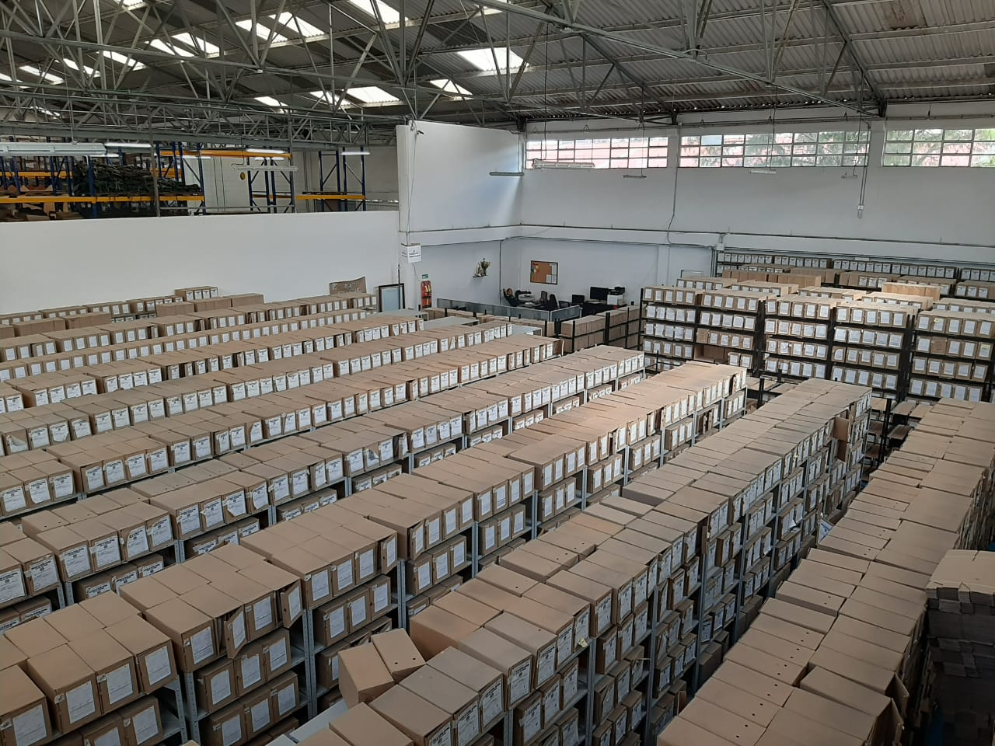
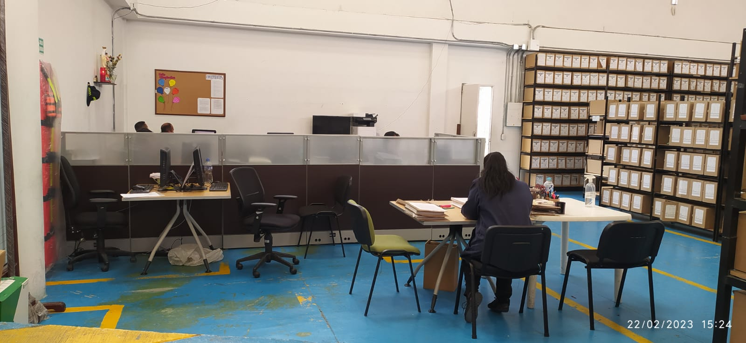
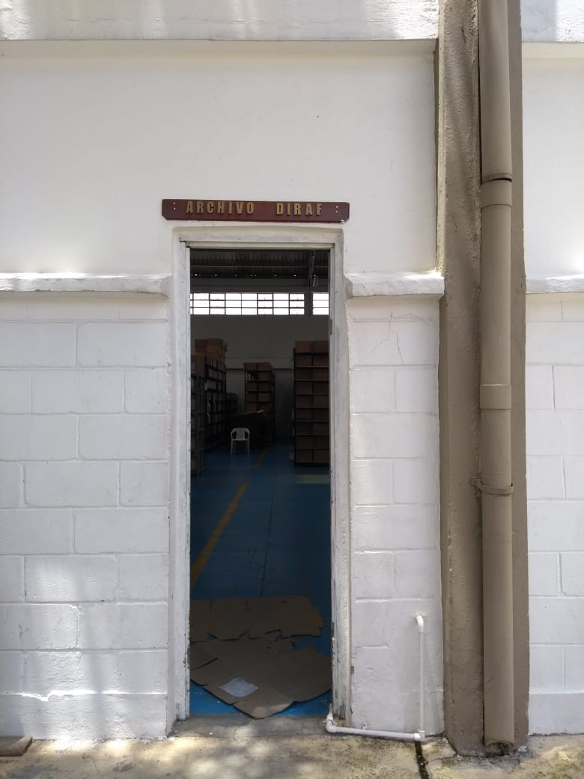

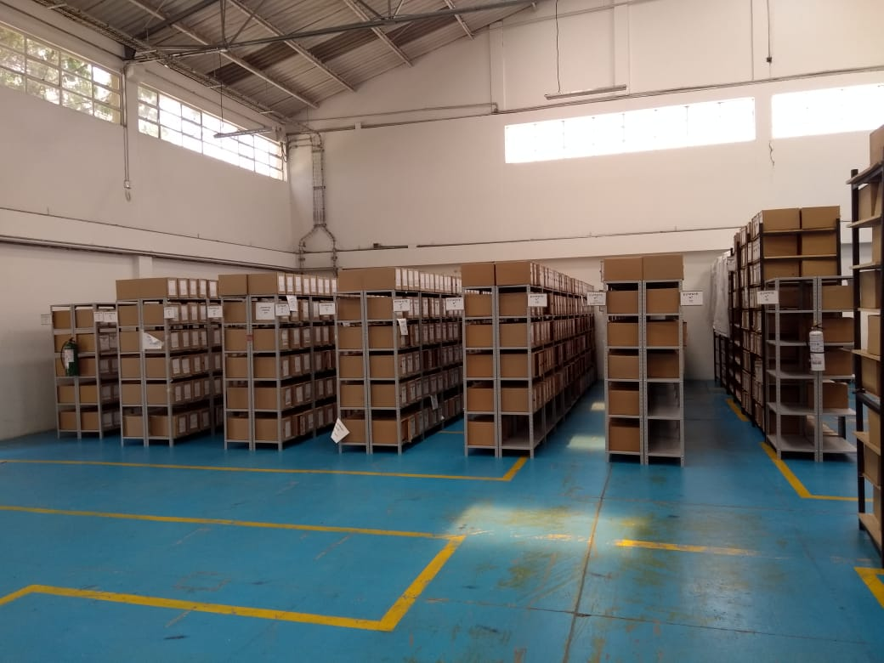

C. CARACTERÍSTICAS DE LA DOCUMENTACIÓN
IDENTIFICACIÓN DEL FONDO ACUMULDADO O DOCUMENTAL
UNIDAD POLICIAL |  |  |  |  |  |  | ARCHIVO CENTRAL |  |  |  | DEPENDENCIA PRODUCTORA: |  |  |  | (DIRAF) ahora (DILOF)
ACERVO DOCUMENTAL
Fechas Extremas Acervo Documental |  |  |  |  |  | Cantidades de Unidades de Conservación Cajas |  | Cantidad Soporte Documental
Fecha Inicial |  | 15 | 1 | 1963 |  | 859 (Pertenecientes a Archivos de Gestión en calidad de "Custodia") |  | Archivo de Gestión | Papel (carpetas) | Análogo | Digital | Planos | Libros | Videos | Fotografías |  | Cintas |  | Microfilmes |  | Magnéticos y ópticos |  | Pergaminos
fecha final |  | 27 | 12 | 2000 |  |  |  |  | SI | SI | SI | SI | SI | No aplica | No aplica |  | No aplica |  | No aplica |  | SI |  | No aplica
Fecha Inicial |  | 15 | 1 | 2000 |  | 6.344 Información transferida formalmente mediante cronograma e Inventario Documental |  | Archivo Central | Papel (carpetas) | Análogo | Digital | Planos | Libros | Videos | Fotografías |  | Cintas |  | Microfilmes |  | Magnéticos y ópticos |  | Pergaminos
fecha final |  | 29 | 12 | 2020 |  |  |  |  | SI | SI | SI | SI | SI | No aplica | No aplica |  | No aplica |  | No aplica |  | SI |  | No aplica
Fecha Inicial |  | No aplica | No aplica | No aplica |  | No aplica, la unidad no tiene archivos intermedios |  | Archivo Intermedio | Papel (carpetas) | Análogo | Digital | Planos | Libros | Videos | Fotografías |  | Cintas |  | Microfilmes |  | Magnéticos y ópticos |  | Pergaminos
...
4. Monitoreo y control de condiciones ambientales. |  |  |  |  |  |  | Archivo Central | Control de Condiciones Ambientales: 1) Evaluar y controlar el entorno climático y microclimático: luz, temperatura, humedad relativa, ventilación y contaminantes atmosféricos para proteger la documentación y adoptar medidas correctivas según los parámetros indicados en el programa. 2) Realizar los registros de mediciones de control ambiental según los parámetros indicados en el programa. 3) Utilizar filtros de control UV, persianas, ventiladores, sistemas naturales o artificiales de climatización, filtros de polvo, utilización de los instrumentos necesarios para el desarrollo del control ambiental. |  |  |  |  | 1. Informe de medición de condiciones ambientales mensual - Enero: GS-2023-005607-DIRAF - Febrero: GS-2023-006660-DIRAF - Marzo: (En desarrollo) 2. Calibracion Termohigrómetro y luxómetros – anual - (En desarrollo) 3. Mantenimiento aires acondicionados/ventiladores – anual. - (No aplica) 4. Limpieza de humificadores y deshumificadores - (No aplica) |  |  | Mensual Anual |  | El punto de control para este programa, establecido en la GUIA: 1GD-GU-0006 "Sistema Integrado de Conservación -SIC" , establece: Evidencia y Periodicidad: 1) Registro diario de condiciones ambientales - Informe mensual (análisis de la fluctuación tabulada) 2) Calibraciones del Termohigrómetro y luxómetros – anual. 3) Mantenimiento aires acondicionados/ventiladores – anual. 4) Limpieza de humificadores y deshumificadores – cuando aplique. A la fecha de diligenciamiento del diagnóstico esta unidad cuenta con la realización diaria del registro de humedad y temperatura, dejando evidencia mediante los informes mensuales correspondientes, las calibraciones de los equipos se encuentran en desarrollo.
5. Almacenamiento y Realmacenamiento. |  |  |  |  |  |  | Archivo Central | Actividades sobre el material para la producción documental y almacenamiento: 1) Adquirir unidades que respondan a las necesidades particulares 2) Realizar las actividades correctivas de reemplazo de las unidades de conservación que presenten un desgaste o deterioro considerable que pongan en riesgo la conservación de la documentación según los parámetros indicados en el programa 3) Establecer parámetros para la compra de unidades de conservación y demás elementos teniendo en cuenta material y soporte documental (dimensiones, resistencia de los materiales, diseño de las unidades, recubrimiento interno, acabados, etc.), compra, adecuación y mantenimiento de unidades de almacenamiento y conservación que cumplan con los estándares de calidad establecidos por el Archivo General de la Nación. |  |  |  |  | Informe anual 2023 - (En desarrollo) |  |  | Anual |  | El punto de control para este programa, establecido en la GUIA: 1GD-GU-0006 "Sistema Integrado de Conservación -SIC" , establece: Evidencia y Periodicidad: 1) Informe de actividades sobre cambio de unidades de conservación en los depósitos de archivo (gestión, central/intermedio e histórico) – Anual. A la fecha de diligenciamiento del diagnóstico, esta unidad a realizado la gestión para la adquisición de unidades de conservación (Cajas tipo x-200) y carpetas (4 aletas) para realizar el recambio cuando sea requerido en aquellos documentos que lo ameriten, actividades que serán reportadas en el informe anual a realizar en el segundo semestre de la vigencia 2023.
Programa |  |  |  |  |  |  | Clase de Archivo | Actividad |  |  |  |  | Evidencia |  |  | periodicidad |  | Observaciones
6. Prevención de emergencias y atención de desastres. |  |  |  |  |  |  | Archivo Central | Sensibilización, prevención de emergencias y atención de desastres en archivos. 1) Elaborar el plan de atención de emergencias y atención de desastres para archivos y reacción en caso de siniestros. 2) Sensibilizar al personal de la unidad respecto a los diferentes procedimientos a realizarse respecto a la conservación del patrimonio documental en el evento de una emergencia natural o antropogénica según los parámetros indicados en el programa. 3) Aplicar los procedimientos más adecuados sobre la documentación, en el evento de presentarse emergencias o desastres naturales o antropogénicos, según los parámetros indicados en el programa. |  |  |  |  | Plan de Emergencias 2023 - (Listo y en proceso de socialización) Acta de socialización 1 semestre 2023 (En desarrollo) Acta de socialización 2 semestre 2023 (En desarrollo) Recarga de extintores anual Extintor 1 Cargado: Noviembre - 2021 Vence: Noviembre - 2022 Extintor 2 Cargado: Noviembre - 2021 Vence: Noviembre - 2022 Extintor 3 Cargado: Noviembre - 2021 Vence: Noviembre - 2022 Extintor 4 Cargado: Noviembre - 2021 Vence: Noviembre - 2022 |  |  | Semestral Anual |  | El punto de control para este programa, establecido en la GUIA: 1GD-GU-0006 "Sistema Integrado de Conservación -SIC" , establece: Evidencia y Periodicidad: 1) Elaborar o actualizar el plan de emergencias y atención de desastres de archivos - Anual 2) Acta de socialización del plan de emergencias y atención de desastres de archivos – semestral. A la fecha de diligenciamiento del diagnóstico, esta unidad a realizado la actualziación del plan de emergencias para archivos 2023 y se realizó socialización del mismo dejando evidencia mediante acta para el primer semestre. Asimismo, el archivo central DIRAF cuenta con (4) extintores los cuales se encuentran en proceso de adquisición de la recarga.

7. Plan de Preservacion Digital a largo Plazo. |  |  |  |  |  |  | Archivo Central | Preservación de la información digital a largo plazo. 1) Las unidades de la Policía que tengan el deber de preservar la información digital o electrónica en bases de datos o similares, deberán estandarizar los procedimientos de uso y conservación de la misma según lo dispuesto por la Oficina de Telematica de la Policía Nacional, con el propósito de asegurar la preservación en el tiempo de la información digital o electrónica, independientemente de la forma o almacenamiento en el que se encuentre. 2) Realizar procedimientos de respaldo de la información digital o electrónica, back up o migración según los parámetros indicados en el programa. 3) El manejo y disposición de la información electrónica y/o digital debe cumplir con los parámetros técnicos y de seguridad y exigidos por parte del Archivo General Nacional (AGN), normas técnicas colombianas (NTC) o normas ISO internacionales. |  |  |  |  | Informe anual 2023 - (En desarrollo) |  |  | Anual |  | El punto de control para este programa, establecido en la GUIA: 1GD-GU-0006 "Sistema Integrado de Conservación -SIC" , establece: Evidencia y Periodicidad: 1) Realizar procedimientos de respaldo, back up, migración etc., de la información digital o electrónica contenida en los sistemas de información institucional, en observancia de los procedimientos estandarizados para asegurar la preservación digital a largo plazo. A la fecha de diligenciamiento del diagnóstico, esta unidad a realizado uso constante del servidor de archivos institucional para realizar respaldo de la información digital.

EVIDENCIA FOTOGRÁFICA
SE DEBERÁ ANEXAR FOTOGRAFÍAS QUE DEN CUENTA DE LAS CONDICIONES DE ORGANIZACIÓN, ADMINISTRACIÓN, CUSTODIA Y CONSERVACIÓN DE LOS ACERVOS DOCUMENTALES
Plan de conservación de preventiva
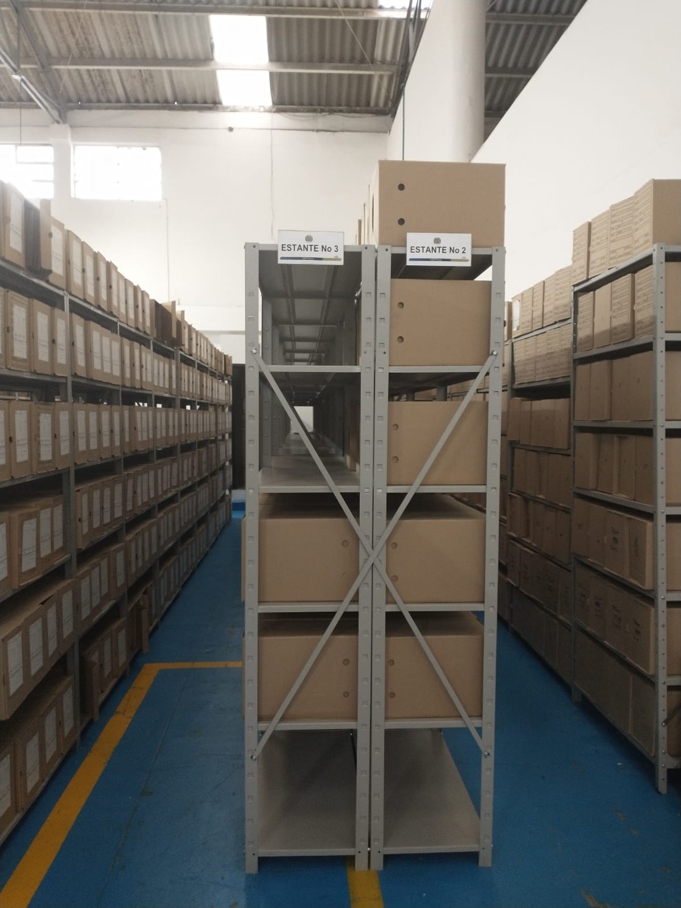
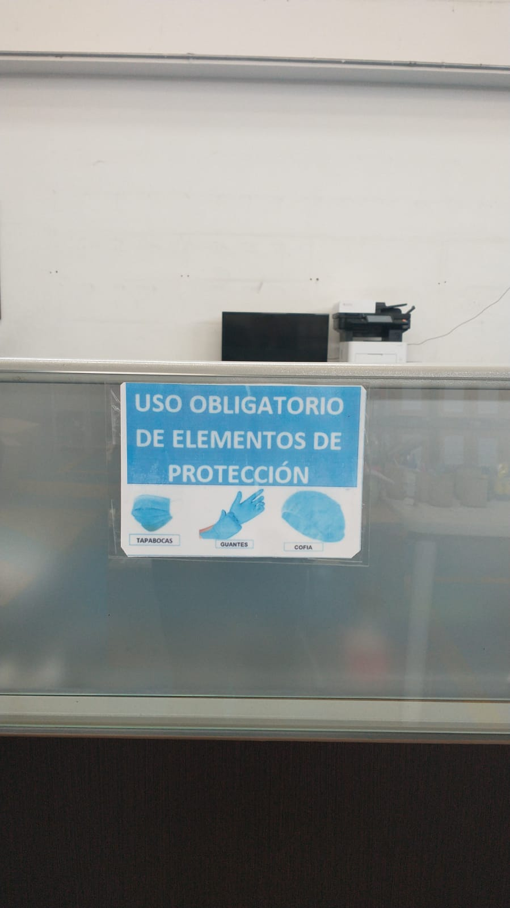
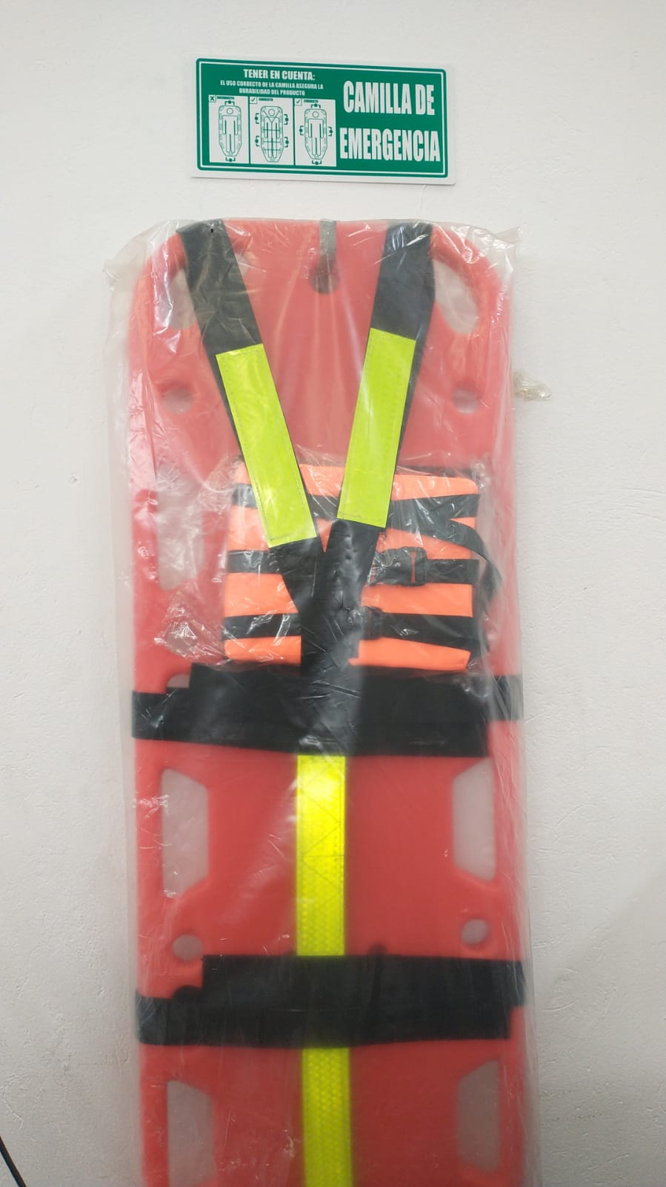
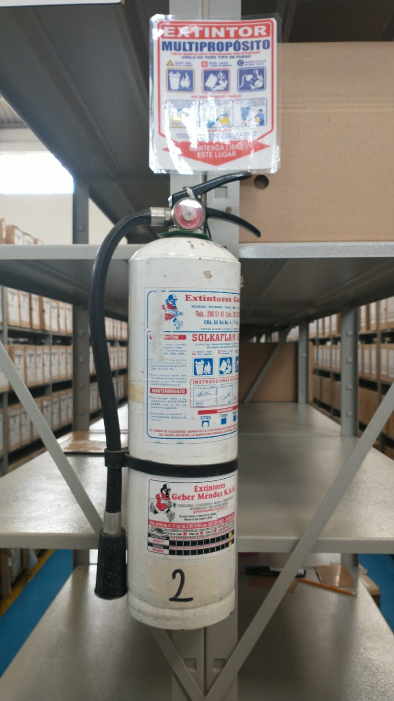
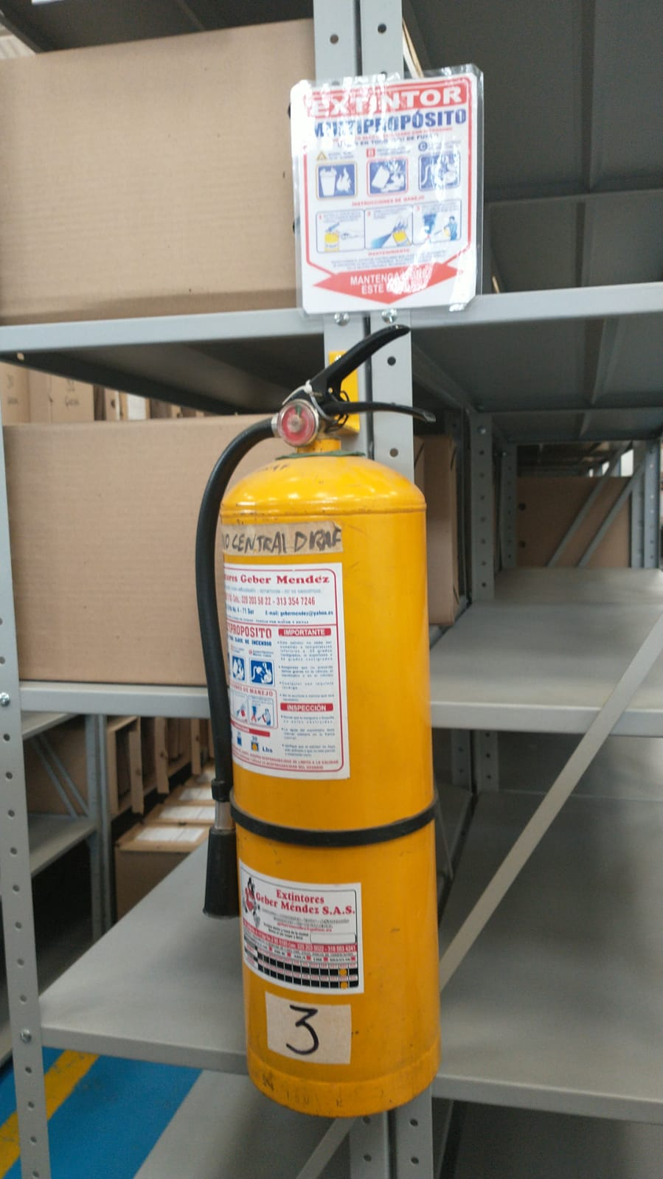
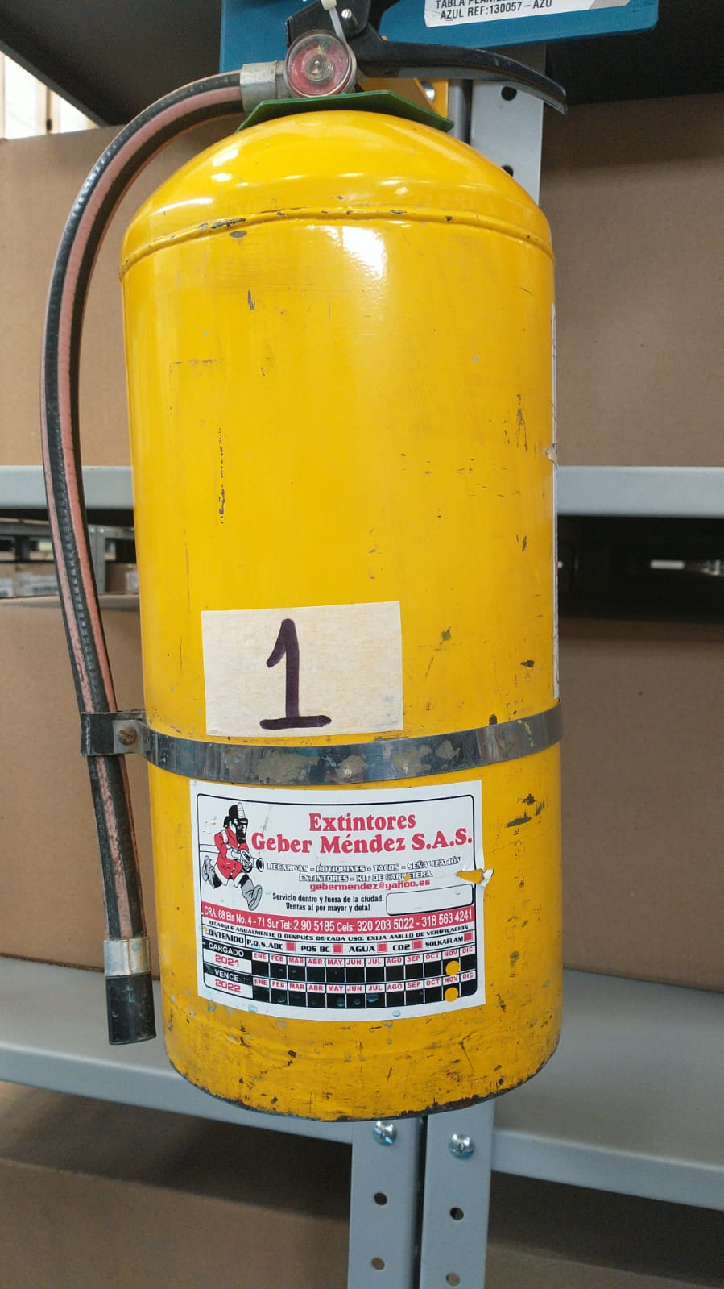

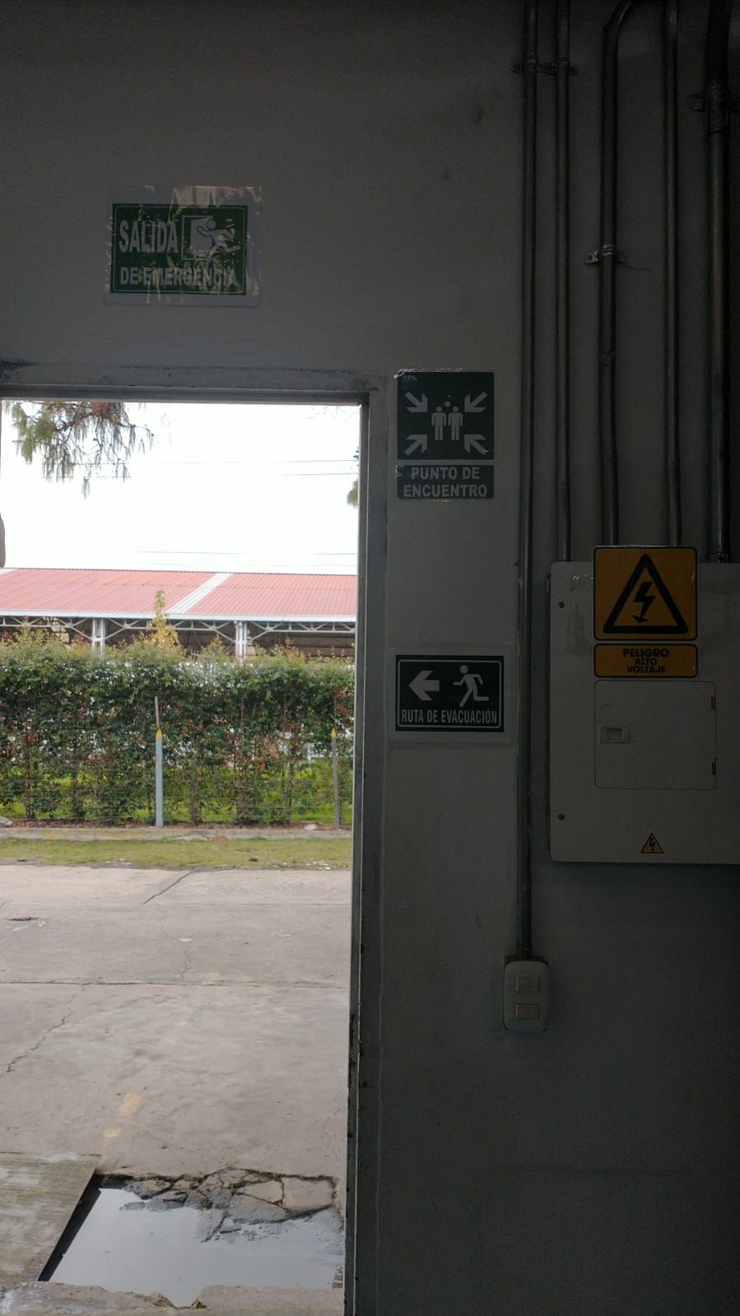
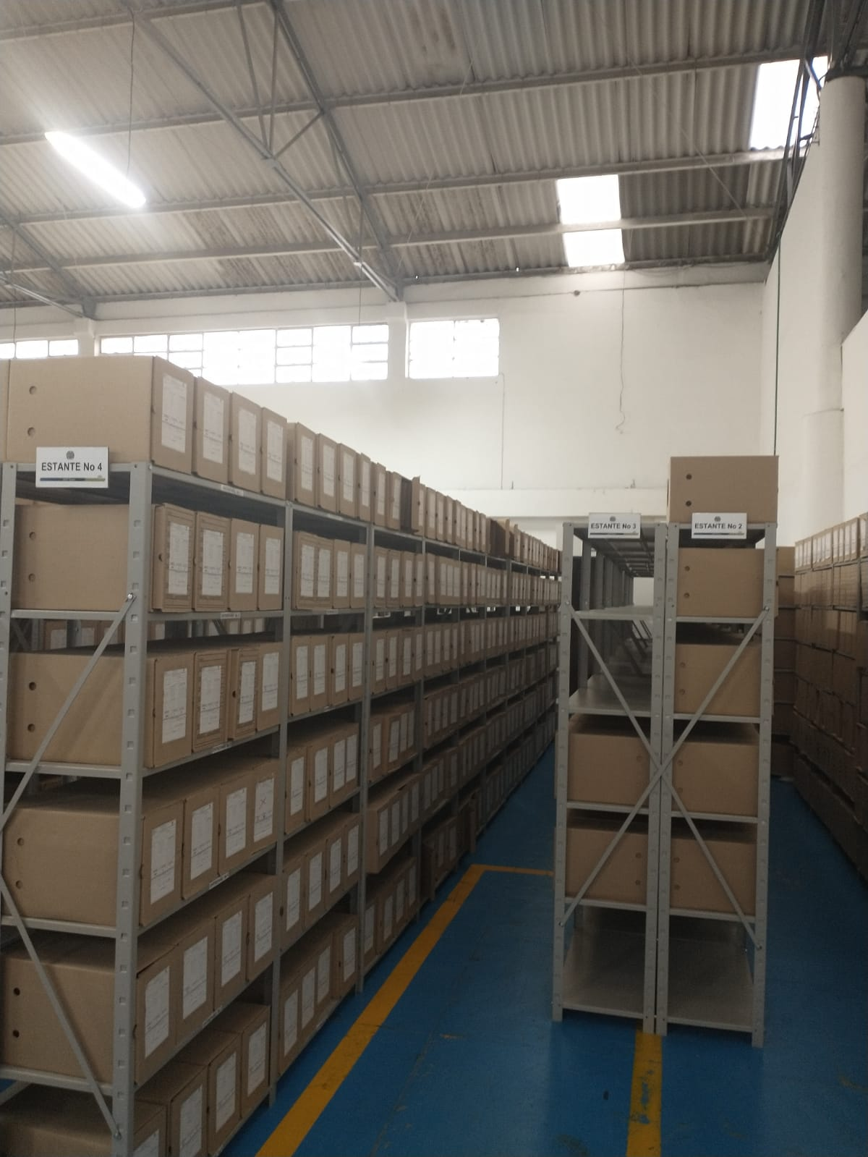
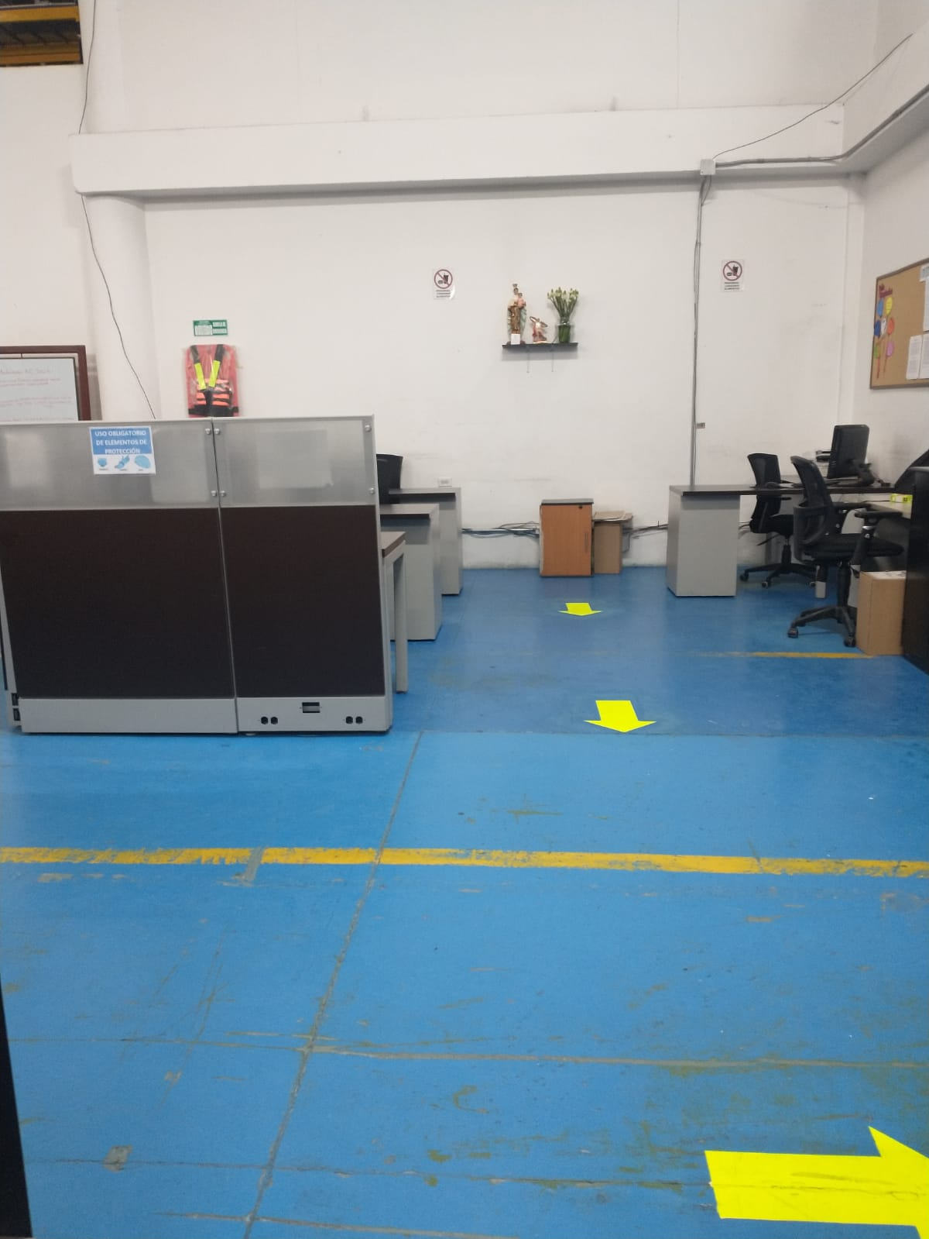
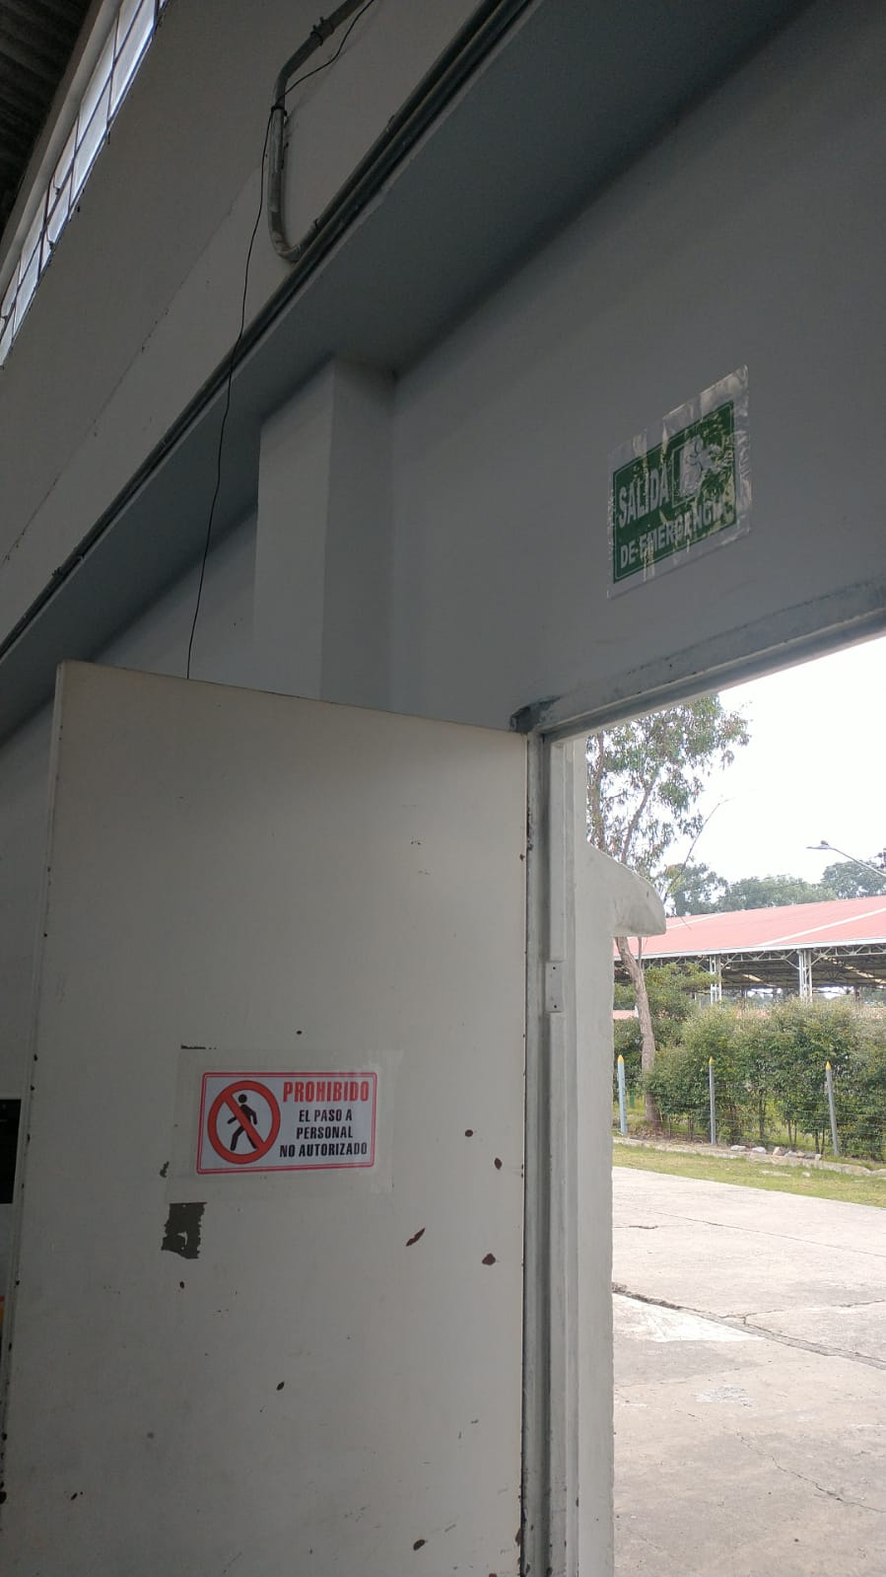

Fecha de elaboración |  |  |  |  |  |  |  | Fecha de Elaboración |  |  |  |  |  |  | VISTO BUENO JEFE DE LA UNIDAD
Diagnostico elaborado por: |  |  |  |  |  |  |  | Jefe Grupo de Gestión Documental |  |  |  |  |  | Comandante unidad
 |  |  |  | Grado Nombres y Apellidos |  |  |  |  |  | Grado Nombres y Apellidos |  |  |  |  |  | Grado Nombres y Apellidos

Firma |  |  |  |  |  |  |  | Firma |  |  |  |  |  | Firma

